Sheet 1
LOGO | URBAN LAB ITESO

about this page:
selección de la variable a mostrar

Descripción de la variable seleccionada

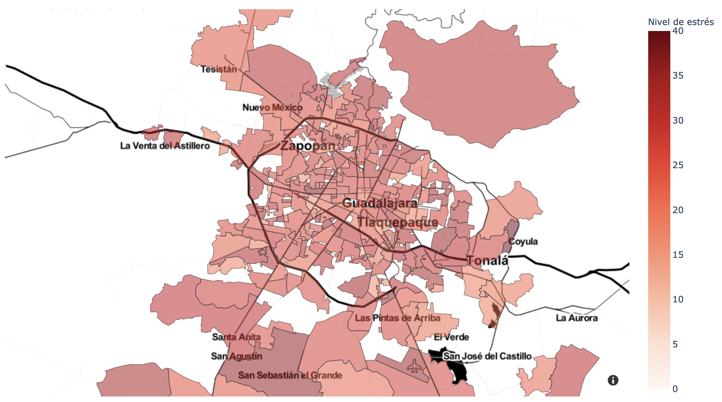 |  | 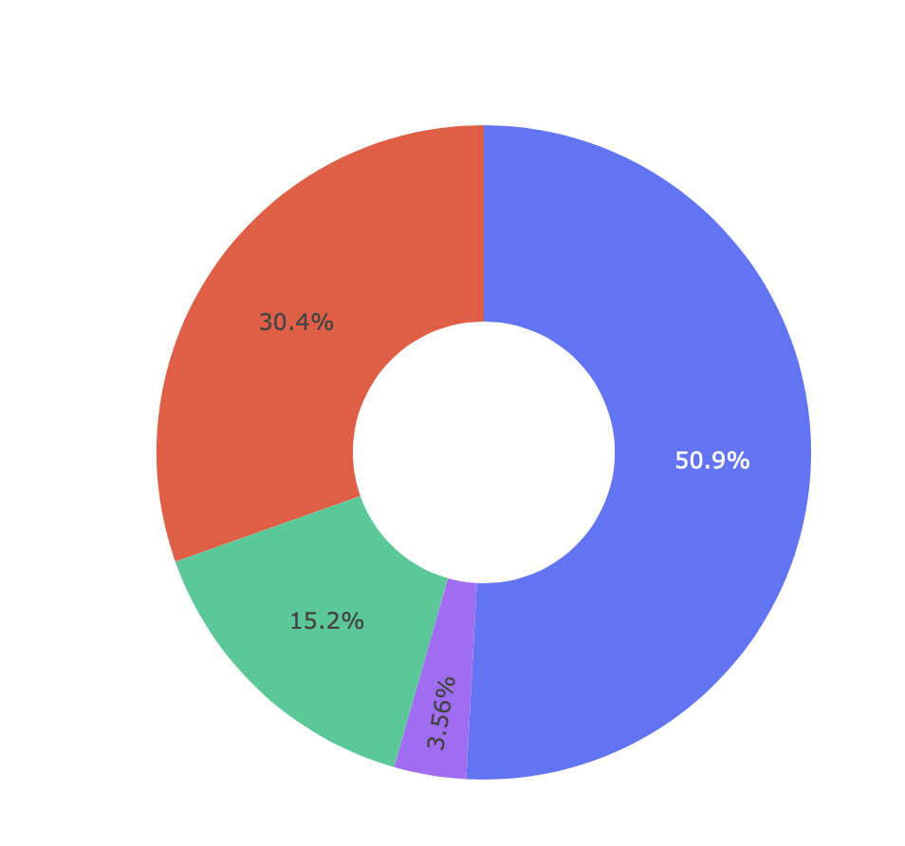

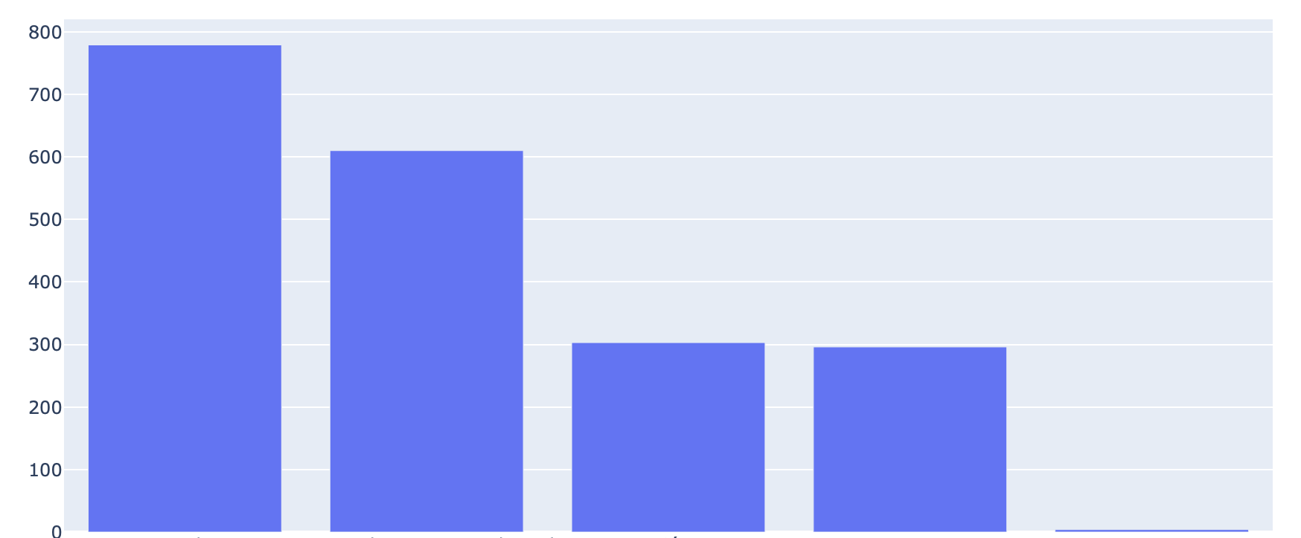 |  | 